信用交易
融资融券市场交易数据统计(2026-03-12)

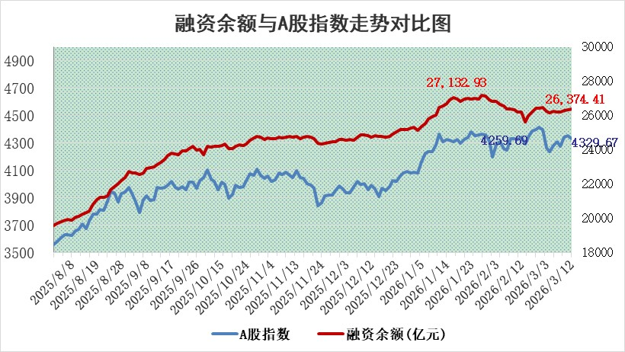
标的证券 | 融资融券余额（亿元） | 融资余额（亿元） | 融券余额（亿元） | 融资买入额（亿元） | 融资融券规模变化（亿元） | 融资余额增幅(‰) | 融券余额增幅(%)
统计数据 | 26,646.58 | 26,374.41 | 187.11 | 2,318.24 | 34.18 | 1.23 | 0.86

 |  |  |  |  |  |  |  | 305,932,142.23
 |  |  |  |  |  |  |  | 288615228.52
 |  |  |  |  |  |  |  | 288615228.52
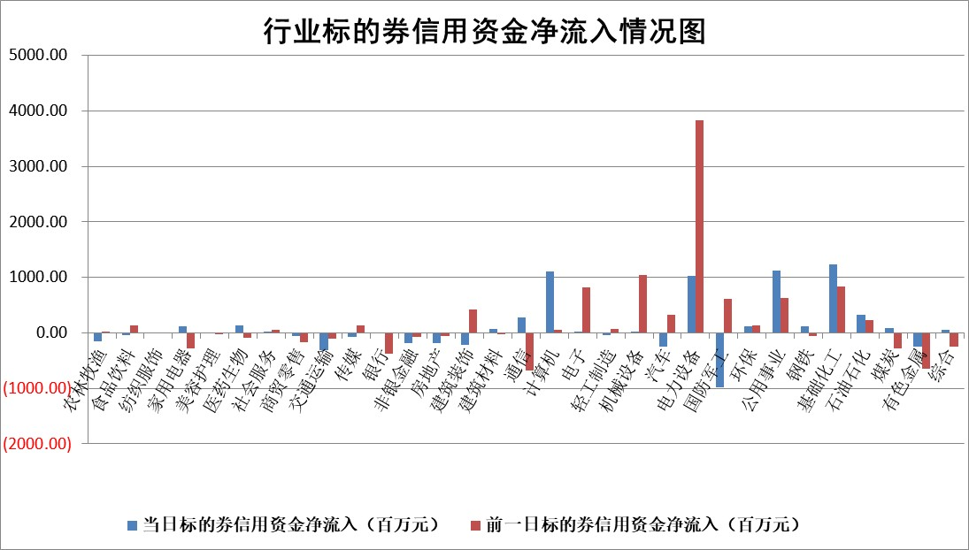

标的基金代码 | 标的基金简称 | 融资余额/市值(%) | 融资余额增幅(%) | 融资买入额/成交金额(%) | （融资余额净增额-融券余额净增额）/市值(‱) | 融券余额降幅(%) | ABS[（融资余额净增额-融券余额净增额）/市值净增额-1](%)
159902 | 华夏中小板ETF | 0.00 | 0.00 | 0.00 | 0.00 | 0.00 | 100.00
159915 | 易方达创业板ETF | 1.49 | 7.33 | 233954.51 | 10.61 | 6.07 | 188.83
159919 | 嘉实沪深300ETF | 0.95 | 0.00 | 1.11 | -0.02 | -1.25 | 99.96
159920 | 华夏恒生ETF | 27.53 | -3.08 | 8.13 | -87.55 | 0.00 | 4.48
159922 | 嘉实中证500ETF | 0.80 | -4.84 | 13.28 | -11.64 | -23.42 | 94.34
159925 | 南方沪深300ETF | 0.30 | 16.52 | 0.34 | 4.26 | 0.36 | 102.76
159928 | 消费ETF | 2.00 | -2.81 | 2.84 | -5.79 | -0.26 | 634.62
159934 | 易方达黄金ETF | 8.71 | 0.54 | 10.43 | 4.65 | 0.00 | 132.51
159939 | 全指信息技术ETF | 0.53 | -3.51 | 129.01 | -1.92 | 0.97 | 98.04
159940 | 全指金融地产ETF | 0.18 | 0.00 | 0.00 | 0.00 | 0.00 | 100.00
159995 | 半导体芯片ETF | 1.46 | 3.09 | 104.19 | 4.53 | 3.75 | 105.49
159997 | 天弘中证电子ETF | 1.17 | -2.33 | 6.01 | -2.79 | 0.00 | 98.02
159998 | 天弘中证计算机主题ETF | 0.76 | 3.46 | 0.31 | 2.56 | 0.00 | 83.01
510050 | 华夏上证50ETF | 2.49 | -0.82 | 56.03 | -2.07 | -0.17 | 98.89
510180 | 华安上证180ETF | 0.32 | 0.06 | 0.80 | -0.01 | -2.85 | 99.97
510880 | 华泰柏瑞红利ETF | 0.46 | -15.33 | 2.69 | -8.70 | -35.84 | 139.47
510900 | 易方达恒生H股ETF | 44.32 | -0.09 | 3.67 | -4.01 | 0.00 | 98.39
511010 | 5年期国债ETF | 2.29 | 0.62 | 0.01 | 1.40 | 0.00 | 98.63
511380 | 可转债及可交换债券ETF | 2.19 | 5.22 | 180.17 | 7.71 | -8.99 | 105.91
512000 | 全指证券ETF | 5.98 | -0.44 | 54.55 | -2.62 | 0.00 | 88.79
512010 | 沪深300医药卫生ETF | 3.78 | 1.55 | 38.57 | 6.45 | 10.11 | 120.21
512070 | 沪深300非银ETF | 1.97 | 2.63 | 2231.39 | 5.06 | 0.59 | 104.53
512400 | 南方中证申万有色金属ETF | 1.71 | -6.97 | 4.72 | -12.74 | 2.40 | 95.17
512580 | 广发中证环保产业ETF | 0.31 | 15.19 | 0.16 | 4.06 | 0.00 | 89.62
512660 | 国泰中证军工ETF | 2.33 | 0.28 | 6.13 | 1.27 | 2.15 | 100.42
512800 | 华宝中证银行ETF | 4.31 | -2.27 | 5.30 | -11.14 | -7.52 | 69.09
512980 | 广发中证传媒ETF | 2.64 | 0.71 | 502.08 | 2.07 | 2.43 | 100.52
515030 | 华夏中证新能源汽车ETF | 1.02 | 15.60 | 5.82 | 14.32 | 3.37 | 139.00
515050 | 华夏中证5G通信主题ETF | 0.84 | 2.86 | 6.78 | 1.64 | -2.31 | 101.89
515070 | 华夏中证人工智能ETF | 1.10 | 0.86 | 3.90 | 0.93 | 0.00 | 101.29
标的股票比较指标 |  | 融资余额/流通A股市值(%) | 融资余额增幅(%) | 融资买入额/成交金额(%) | （融资余额净增额-融券余额净增额）/流通A股市值(‱) | 融券余额降幅(%) | ABS[（融资余额净增额-融券余额净增额）/流通A股市值净增额-1](%)
前十名标的个股 |  | 福建水泥 | 中复神鹰 | 欧林生物 | 宏景科技 | 润阳科技 | 城地香江
 |  | 天马科技 | 宏景科技 | 民生银行 | 欧莱新材 | 众辰科技 | 铭普光磁
 |  | 鸿日达 | 德业股份 | 吉贝尔 | 力聚热能 | 腾达建设 | 川网传媒
 |  | 美硕科技 | 三一重能 | 振德医疗 | 快可电子 | 辽宁能源 | 科翔股份
 |  | 木林森 | 奥福科技 | 北巴传媒 | 奥福科技 | 金帝股份 | 本立科技
 |  | 齐峰新材 | 艾罗能源 | 永信至诚 | 晶科科技 | 保利联合 | 韶能股份
 |  | 广康生化 | 大地海洋 | 雪祺电气 | 宇环数控 | 维海德 | 众信旅游
 |  | 英唐智控 | 杭电股份 | 新巨丰 | 四川黄金 | 朗威股份 | 东材科技
 |  | 润本股份 | 广西能源 | 安旭生物 | 美信科技 | 峨眉山A | 海科新源
 |  | 福星股份 | 甘肃能源 | 双元科技 | 欧科亿 | 中粮科工 | 新华制药
后十名标的个股 |  | 达华智能 | 金浦钛业 | 德邦股份 | 港通医疗 | 新北洋 | 天富能源
 |  | 京山轻机 | 兆讯传媒 | 东吴证券 | 金浦钛业 | 山东矿机 | 飞南资源
 |  | 得润电子 | 港通医疗 | 洁美科技 | 华新环保 | 上海凯宝 | 恒星科技
 |  | 金通灵 | 华新环保 | 达华智能 | 宁波建工 | 万事利 | 泰禾股份
 |  | 人福医药 | 天山铝业 | 京山轻机 | 优刻得 | 森特股份 | 动力源
 |  | 远大智能 | 众源新材 | 得润电子 | 御银股份 | 瑞鹄模具 | 神州数码
 |  | 太原重工 | 绿联科技 | 金通灵 | 亚虹医药 | 国联水产 | 富士莱
 |  | 山东高速 | 华如科技 | 人福医药 | 信凯科技 | 可靠股份 | 天元智能
 |  | 农业银行 | 宁波建工 | 远大智能 | 振芯科技 | 有研粉材 | 四川黄金
 |  | 德邦股份 | 亚虹医药 | 太原重工 | 威尔高 | 合锻智能 | 浙江建投
说明：1.以上普通交易数据和信用交易数据皆以交易日收盘后数据为基准；2.上述标的证券总数据只计算标的证券市场总数据，不包括从标的证券中调出去标的证券数据，所以与交易所公布的总值略有不同； 3.上述行业采用申万一级行业分类；4.以上标的基金和标的个股中比较的6个指标值中：前5个（从左至右）为正向指标，值越大排名越靠前；第6个为逆向指标，值越小，排名越靠前；5.第6个指标中ABS[]表示求绝对值，其主要用于考量信用资金相对净流入对股价相对净变化的贡献程度；6.数据来源：wind，交易所。

 |  |  |  | 证券代码 | 新增融资余额 | 融资买入额 | 融资买入增幅前10
 |  | 1 | 西部建设 | 002302 | 80643953 | 177472374 | 41%
 |  | 2 | 天键股份 | 301383 | 27855096 | 56831811 | 39%
 |  | 3 | 井松智能 | 688251 | 7040854 | 13763946 | 27%
 |  | 4 | 国电电力 | 600795 | 116116226 | 151740647 | 23%
 |  | 5 | 华立科技 | 301011 | 9342856 | 31199107 | 23%
 |  | 6 | 捷邦科技 | 301326 | 9066090 | 22350547 | 22%
 |  | 7 | 海利尔 | 603639 | 19864834 | 35520613 | 20%
 |  | 8 | 华研精机 | 301138 | 7597460 | 13339451 | 16%
 |  | 9 | 鹏辉能源 | 300438 | 83773067 | 304558811 | 16%
 |  | 10 | 建科股份 | 301115 | 7106455 | 29879412 | 15%

